Long_Term_Avg
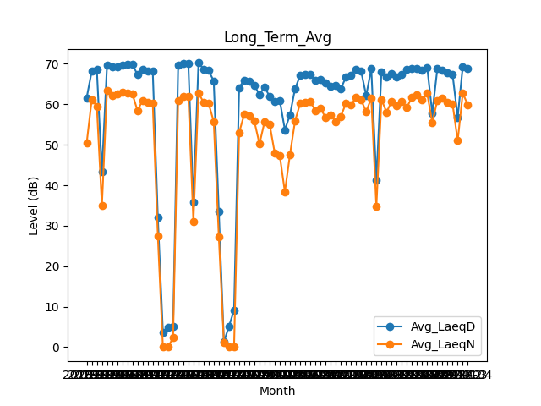
Date | Avg_LaeqD | Avg_LaeqN
2018-01 | 61.612903226 | 50.387096774
2018-02 | 68.146428571 | 61.121428571
2018-03 | 68.577419355 | 59.506451613
2018-04 | 43.316666667 | 34.946666667
2018-05 | 69.577419355 | 63.358064516
2018-06 | 69.206666667 | 62.053333333
2018-07 | 69.335483871 | 62.474193548
2018-08 | 69.719354839 | 62.893548387
2018-09 | 69.82 | 62.723333333
2018-10 | 69.829032258 | 62.558064516
2018-11 | 67.366666667 | 58.446666667
2018-12 | 68.635483871 | 60.938709677
2019-01 | 68.280645161 | 60.490322581
2019-02 | 68.242857143 | 60.235714286
2019-03 | 32.038709677 | 27.516129032
2019-04 | 3.66 | 0
2019-05 | 4.964516129 | 0
2019-06 | 5.0133333333 | 2.3233333333
2019-07 | 69.635483871 | 60.851612903
2019-08 | 70.174193548 | 61.932258065
2019-09 | 70.08 | 61.856666667
2019-10 | 35.75483871 | 31.048387097
2019-11 | 70.22 | 62.84
2019-12 | 68.703225806 | 60.477419355
2020-01 | 68.367741935 | 60.193548387
2020-02 | 65.755172414 | 55.724137931
2020-03 | 33.490322581 | 27.316129032
2020-04 | 1.2333333333 | 1.2
2020-05 | 5.164516129 | 0
2020-06 | 9.1066666667 | 0
2020-07 | 64.132258065 | 53.009677419
2020-08 | 65.996774194 | 57.509677419
2020-09 | 65.643333333 | 57.16
2020-10 | 64.719354839 | 55.783870968
2020-11 | 62.316666667 | 50.21
2020-12 | 64.335483871 | 55.65483871
2021-01 | 61.890322581 | 55.067741935
2021-02 | 60.689285714 | 47.971428571
2021-03 | 60.951612903 | 47.306451613
2021-04 | 53.686666667 | 38.353333333
2021-05 | 57.358064516 | 47.55483871
2021-06 | 63.853333333 | 55.87
2021-07 | 67.096774194 | 60.193548387
2021-08 | 67.367741935 | 60.506451613
2021-09 | 67.336666667 | 60.623333333
2021-10 | 65.883870968 | 58.432258065
2021-11 | 66.1 | 58.98
2021-12 | 65.267741935 | 56.758064516
2022-01 | 64.448387097 | 57.412903226
2022-02 | 64.707142857 | 55.660714286
2022-03 | 63.809677419 | 56.964516129
2022-04 | 66.69 | 60.223333333
2022-05 | 67.158064516 | 59.829032258
2022-06 | 68.616666667 | 61.766666667
2022-07 | 68.161290323 | 61.05483871
2022-08 | 62.167741935 | 58.193548387
2022-09 | 68.803333333 | 61.523333333
2022-10 | 41.270967742 | 34.729032258
2022-11 | 68.03 | 61.173333333
2022-12 | 66.819354839 | 58.048387097
2023-01 | 67.519354839 | 60.7
2023-02 | 66.692857143 | 59.685714286
2023-03 | 67.329032258 | 60.609677419
2023-04 | 68.63 | 59.176666667
2023-05 | 68.896774194 | 61.812903226
2023-06 | 68.81 | 62.336666667
2023-07 | 68.364516129 | 61.164516129
2023-08 | 69.087096774 | 62.7
2023-09 | 57.796666667 | 55.473333333
2023-10 | 68.825806452 | 60.961290323
2023-11 | 68.413333333 | 61.47
2023-12 | 67.84516129 | 60.480645161
2024-01 | 67.329032258 | 60.05483871
2024-02 | 56.75862069 | 50.979310345
2024-03 | 69.325806452 | 62.751612903
2024-04 | 68.913333333 | 59.796666667

